Лист1
Прайс лист 14 сентября 2026

 |  |  |  |  |  |  |  | Розница

 |  |  |  |  | Рулон | Погонный метр | от 2 рулонов | от 4 рулонов | от 10 рул. | от 20 рул. | описание на сайте | Видео
 | Спаттерные пленки |  | VLT | IRCUT
 |  | ГИБРИДНАЯ SP 6595 | 62 | 99 | 34845 | 1950 | 33684 | 33393 | 33103 | 32812 | посмотреть
 |  | ГИБРИДНАЯ SP 6595 20 пм | 62 | 99 | 26714 |  |  | 25601 | 25379 | 25156 | посмотреть | Обычный рулон с намоткой 20 х 1.5 м = 30 м2
 |  | СПАТТЕРНАЯ SP 6575 | 63 | 75 | 28813 | 1710 | 27884 | 27651 | 27419 | 27186 | посмотреть
 |  | СПАТТЕРНАЯ SP 7560 | 74 | 60 | 28813 | 1710 | 21377 | 27651 | 27419 | 27186 | посмотреть | видео

 |  |  |  |  | Розница
 | Атермальные пленки |  | VLT | IRCUT | Рулон | Погонный метр | от 2 рулонов | от 4 руонов | от 10 рул. | от 20 рул.
 |  | NANOCERAMIC BLUE 7095 | 72 | 94 | 27825 | 1650 | 26898 | 26666 | 26434 | 26202 | посмотреть
 |  | NANOCERAMIC BLUE 7095 20 пм | 72 | 94 | 21333 |  | 20621 | 20444 | 20266 | 20088 | посмотреть | Обычный рулон с намоткой 20 х 1.5 м = 30 м2
 |  | новинка SFCeramic 7585 4mil | 71 | 90 | 19720 | 970 | 18734 | 18488 | 18241 | 17995 | посмотреть
 |  | NANOCERAMIC IR 7090 | 74 | 90 | 19964 | 980 | 19251 | 19073 | 18895 | 18716 | посмотреть
 |  | новинка Clear Blue 8080 | 80 | 83 | 19825 | 980 | 19077 | 18890 | 18703 | 18515 | посмотреть
 |  | новинка NANOCERAMIC BLUESTAR75 | 80 | 83 | 19331 | 950 | 18959 | 18866 | 18773 | 18680 | посмотреть
 |  | NANOCERAMIC Titanium 05 | 5 | 95 | 11856 | 700 | 11158 | 10984 | 10810 | 10635 | посмотреть
 |  | NANOCERAMIC Titanium 18 | 18 | 75 | 11856 | 700 | 11158 | 10984 | 10810 | 10635 | посмотреть
 | акция 1 рулон Titanium 18, 35, 50 (20 пм) |  |  |  | 5999
 |  | NANOCERAMIC Titanium 35 | 36 | 50 | 11856 | 700 | 11158 | 10984 | 10810 | 10635 | посмотреть
 |  | NANOCERAMIC Titanium 50 | 50 | 40 | 11856 | 700 | 11158 | 10984 | 10810 | 10635 | посмотреть
 |  | NANOCERAMIC Titanium 50 20 пм | 50 | 40 | 9089 |  | 8555 | 8421 | 8287 | 8154 | посмотреть |  | Обычный рулон с намоткой 20 х 1.5 м = 30 м2
 |  | NANOCERAMIC Titanium 70 | 72 | 95 | 27876 | 1560 | 26714 | 26424 | 26134 | 25843 | посмотреть
 |  | NANO LIGHT BLUE | 60 | 61 | 11902 | 590 | 11335 | 11193 | 11052 | 10910 | посмотреть | видео
 |  | NANO LIGHT BLUE 20 пм | 60 | 61 | 9125 |  | 8690 | 8582 | 8473 | 8364 | посмотреть | видео | Обычный рулон с намоткой 20 х 1.5 м = 30 м2
 |  | NANOCERAMIC IR 6050 | 60 | 35 | 7930 | 390 | 7552 | 7458 | 7363 | 7269 | посмотреть | качественная, темная, отражает 35%

 |  |  |  |  | Розница
 | Солнцезащитные пленки |  | VLT | IRCUT | Рулон | Погонный метр | от 2 рулонов | от 4 руонов | от 10 рул. | от 20 рул.
 |  | SILVER 1 Extra | 1 | 100 | 8444 | 510 | 7916 | 7784 | 7652 | 7520 | посмотреть | видео
 |  | SILVER 5 Extra | 8 | 97 | 8444 | 510 | 7916 | 7784 | 7652 | 7520 | посмотреть
 |  | SILVER 10 Extra | 10 | 95 | 7916 | 470 | 7388 | 7257 | 7125 | 6993 | посмотреть | видео
 |  | SILVER 15 Extra | 16 | 92 | 8444 | 510 | 7916 | 7784 | 7652 | 7520 | посмотреть
 |  | SILVER 15 Extra 20 пм | 16 | 92 | 6474 |  | 6069 | 5968 | 5867 | 5766 | посмотреть
 |  | SILVER 35 Extra | 40 | 77 | 8444 | 510 | 7916 | 7784 | 7652 | 7520 | посмотреть

 |  | SILVER 5 Norma | 6 | 96 | 7508 | 470 | 7039 | 6921 | 6804 | 6687 | посмотреть | видео
 |  | SILVER 5 Norma 20 пм | 6 | 96 | 5756 |  | 5396 | 5306 | 5216 | 5127 | посмотреть | видео | Обычный рулон с намоткой 20 х 1.5 м = 30 м2
 |  | SILVER 15 Norma | 15 | 94 | 7508 | 470 | 7039 | 6921 | 6804 | 6687 | посмотреть
 |  | SILVER 15 Norma 20 пм | 15 | 94 | 5756 |  | 5396 | 5306 | 5216 | 5127 | посмотреть |  | Обычный рулон с намоткой 20 х 1.5 м = 30 м2
 |  | SILVER 25 Norma | 26 | 80 | 7039 | 420 | 6570 | 6452 | 6335 | 6218 | посмотреть
 |  | SILVER 35 Norma | 36 | 79 | 7508 | 470 | 7039 | 6921 | 6804 | 6687 | посмотреть
 |  | SILVER 60 Norma | 67 | 43 | 7039 | 420 | 6570 | 6452 | 6335 | 6218 | посмотреть

 |  | бронза наружу SILVER BRONZE | 14 | 86 | 9854 | 620 | 9385 | 9268 | 9150 | 9033 | посмотреть | бронза снаружи, силвер изнутри
 |  | сильвер наружу BRONZE SILVER | 14 | 86 | 9854 | 490 | 9385 | 9268 | 9150 | 9033 | посмотреть | бронза изнутри, силдвер снаружи
 |  | новинка SILVER BLUE 15 Extra | 19 | 80 | 10469 | 630 | 9970 | 9845 | 9721 | 9596 | посмотреть | качественная, голубой оттенок
 |  | сильвер наружу BLACK SILVER 15 | 15 | 77 | 9240 | 550 | 8800 | 8690 | 8580 | 8470 | посмотреть | black внутрь комнаты
 |  | сильвер наружу BLACK DARK SILVER | 2 | 74 | 9240 | 550 | 8800 | 8690 | 8580 | 8470 | посмотреть

 |  |  |  |  | Розница
 | Не зеркальные солнцезащитные |  |  |  | Рулон | Погонный метр | от 2 рулонов | от 4 руонов | от 10 рул. | от 20 рул.
 |  | SOLAR BRONZE 20 | 23 | 60 | 11168 | 670 | 10703 | 10587 | 10470 | 10354 | посмотреть | видео
 |  | SOLAR BRONZE 20 20 пм | 23 | 60 | 8562 |  | 8206 | 8116 | 8027 | 7938 | посмотреть | видео | Обычный рулон с намоткой 20 х 1.5 м = 30 м2
 | акция 1 рулон Solar Bronze 20 (20 пм) |  |  |  | 5999
 |  | CARBON 0580 | 5 | 80 | 12794 | 760 | 11880 | 11652 | 11423 | 11195 | посмотреть
 |  | DCARBON 0575 | 5 | 76 | 10120 | 600 | 9680 | 9570 | 9460 | 9350 | посмотреть | видео
 |  | DCARBON 1560 | 15 | 61 | 9680 | 570 | 9240 | 9130 | 9020 | 8910 | посмотреть | видео
 |  | DCARBON 3045 | 32 | 44 | 9020 | 540 | 8580 | 8470 | 8360 | 8250 | посмотреть | видео
 |  | DCARBON 3045 20 пм | 32 | 44 | 6915 |  | 6578 | 6494 | 6409 | 6325 | посмотреть | видео | Обычный рулон с намоткой 20 х 1.5 м = 30 м2
 |  | Black 18% - DCARBON 1850 | 18 | 50 | 9020 | 540 | 8580 | 8470 | 8360 | 8250 | посмотреть

 |  |  |  |  | Розница
 | Бронирующие пленки |  | VLT | IRCUT | Рулон | Погонный метр | от 2 рулонов | от 4 руонов | от 10 рул. | от 20 рул.
 |  | SAFETY 50 (2 MIL) Protector | 90 |  | 6926 | 420 | 6571 | 6482 | 6393 | 6304 | посмотреть | видео
 |  | SAFETY 3 MIL Protector | 90 |  | 7535 | 450 | 7193 | 7107 | 7021 | 6936 | посмотреть | видео
 |  | SAFETY 100 (4 MIL) Protector | 90 |  | 7967 | 480 | 7490 | 7370 | 7251 | 7132 | посмотреть | видео
 |  | SAFETY 100 (4 MIL) 20 пм | 90 |  | 6108 |  | 5742 | 5651 | 5559 | 5468 | посмотреть | видео
 |  | кл. защ. Р1А / SAFETY 200 Protector | 90 |  | 14668 |  | 13916 | 13540 | 13013 | 12825 | посмотреть | видео
 |  | SAFETY 200 20 пм | 90 |  | 11246 |  | 10669 | 10381 | 9977 | 9833 | посмотреть | видео | Обычный рулон с намоткой 20 х 1.5 м = 30 м2
 | кл. защ. Р1А / SAFETY 8 MIL Protector |  | 90 |  | 15793 |  | 14939 | 14513 | 13915 | 13702 | посмотреть | видео
 |  | SAFETY 8 MIL 20 пм | 90 |  | 12108 |  | 11454 | 11126 | 10668 | 10505 | посмотреть | видео | Обычный рулон с намоткой 20 х 1.5 м = 30 м2
 | новинка SAFETY 8 MIL (ширина 183см) Protector |  | 90 |  | 21860 |  | 21177 | 20835 | 20152 | 19811 | посмотреть | видео
 |  | кл. защ. Р2А / SAFETY 300 (12 MIL) Protector | 90 |  | 23810 |  | 22243 | 21930 | 21492 | 21178 | посмотреть
 | кл. защиты Р3А - SAFETY 300 + SAFETY 7/8 MIL кл. защиты Р4А - 2 х SAFETY 300

 |  |  |  |  | Розница
 | Декоративные пленки |  | VLT | IRCUT | Рулон | Погонный метр | от 2 рулонов | от 5 руонов | от 10 рул. | от 20 рул.
 |  | полосы искажения RIBS CLEAR |  |  | 18800 | 1050 | 18048 | 17672 | 17146 | 16958 | посмотреть
 |  | новинка Line 25 White |  |  | 8360 | 470 | 7920 | 7700 | 7392 | 7282 | посмотреть
 |  | новинка Line 5 White |  |  | 8360 | 470 | 7920 | 7700 | 7392 | 7282 | посмотреть
 |  | новинка Clear Black Grid |  |  | 9657 | 540 | 9149 | 8894 | 8539 | 8412 | посмотреть
 | BROWN MATTE EXTRA |  | 38 |  | 16494 | 920 | 15463 | 14947 | 14226 | 13968 | посмотреть
 |  | BROWN MATTE EXTRA 20 пм | 38 |  | 12645 |  | 11855 | 11460 | 10906 | 10709 |  |  | Обычный рулон с намоткой 20 х 1.5 м = 30 м2
 |  | COFFEE BROWN 15 (Бронза 15) | 20 |  | 9952 | 590 | 9537 | 9330 | 9039 | 8936 | посмотреть
 |  | COFFEE BROWN 15 20 пм | 20 |  | 7630 |  | 7312 | 7153 | 6930 | 6851 |  |  | Обычный рулон с намоткой 20 х 1.5 м = 30 м2
 | акция 1 рулон COFFE BROWN 15, 30 (20 пм) |  |  |  | 4999 |  |  |  |  |  | посмотреть
 |  | COFFEE BROWN 30 (Бронза 30) | 33 |  | 9952 | 590 | 9537 | 9330 | 9039 | 8936 | посмотреть
 |  | COFFEE BROWN 30 20 пм | 33 |  | 7630 |  | 7312 | 7153 | 6930 | 6851 |  |  | Обычный рулон с намоткой 20 х 1.5 м = 30 м2
 |  | WHITE OUT | 5 |  | 11000 | 540 | 10560 | 10340 | 10032 | 9922 | посмотреть
 |  | WHITE MATTE 20 | 18 |  | 8140 | 460 | 7700 | 7480 | 7172 | 7062 | посмотреть | видео
 |  | WHITE MATTE 35 | 36 |  | 8140 | 460 | 7700 | 7480 | 7172 | 7062 | посмотреть | видео
 |  | 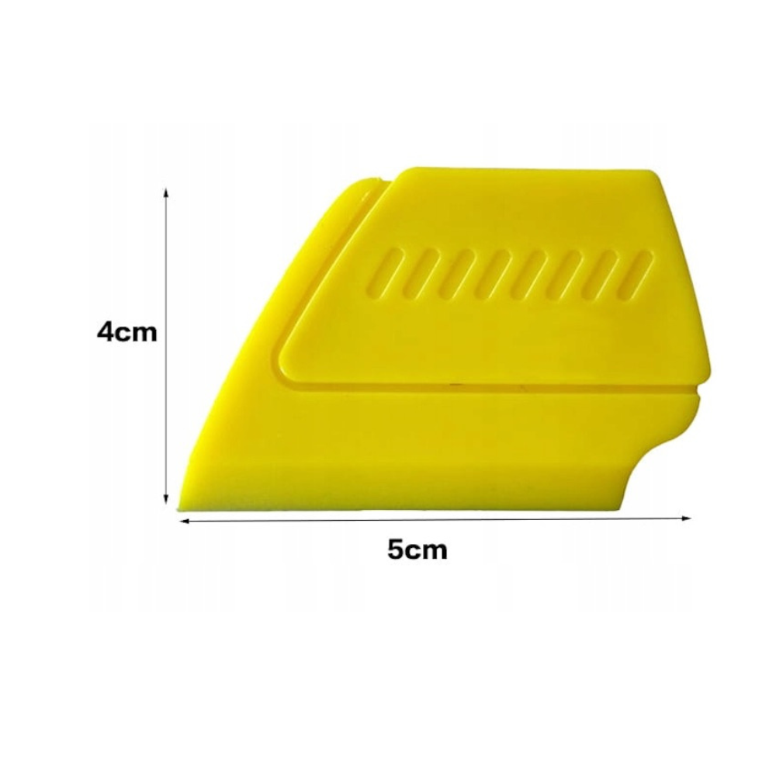 WHITE MATTE 35 20 пм | 36 |  | 6241 |  | 5903 | 5735 | 5499 | 5414 | посмотреть | видео | Обычный рулон с намоткой 20 х 1.5 м = 30 м2
 |  | 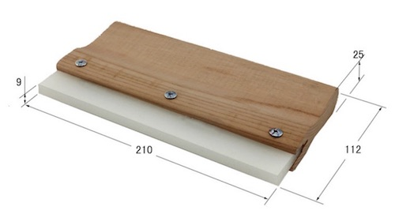 непрозрачный BLACK OUT | 0 |  | 8800 | 490 | 8360 | 8140 | 7832 | 7722 | посмотреть | видео | действительно не прозрачный
 |  | 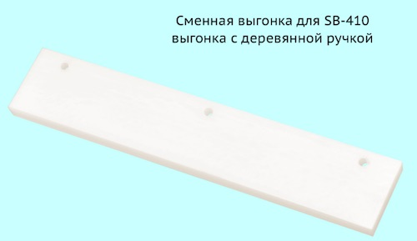 CLEAR MATTE EXTRA | 73 |  | 13870 | 780 | 13177 | 12830 | 12344 | 12171 | посмотреть
 |  | CLEAR MATTE 50 пм NEW | 50 |  | 11695 |  | 11079 | 10771 | 10340 | 10187 | посмотреть | видео | ширина 1.52м
 |  | CLEAR MATTE 50 пм | 48 |  | 14156 |  | 13541 | 13233 | 12802 | 12649 | посмотреть | видео | ширина 1.52м
 |  | ширина рул. 105см CLEAR MATTE 50 пм | 48 |  | 9680 | 540 | 9240 | 9020 | 8712 | 8602 | посмотреть | видео | ширина 1.05м
 |  | LINE 1 WHITE |  |  | 8800 | 520 | 8360 | 8140 | 7832 | 7722 | посмотреть

 |  |  |  |  | Розница
 | Инструмент |  |  |  | Шт | от 2 шт | от 4 шт
 | 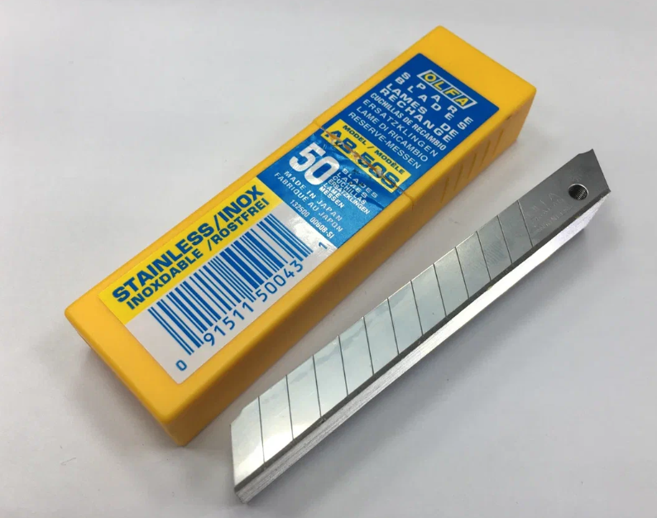 Лезвия OLFA AB- 50S (50 шт в пачке) |  |  |  | 2457 | 2293 | 2211 |  |  |  | посмотреть
 | 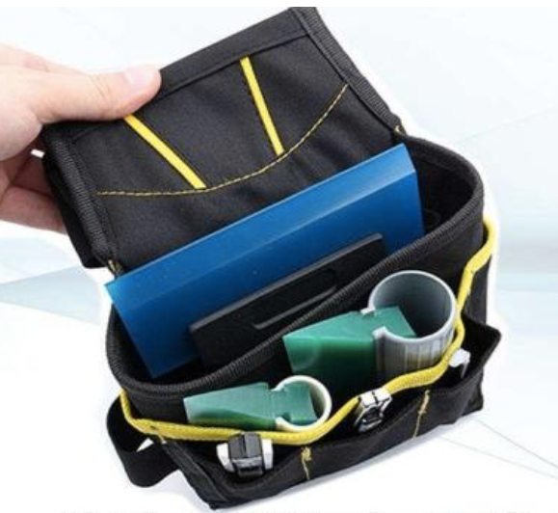 Сумка на пояс монтажника |  |  |  | 965 | 907 | 878 |  |  |  | посмотреть
 | 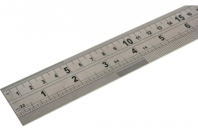 Металлическая крепкая линейка 100 см |  |  |  | 936 | 878 | 848 |  |  |  | посмотреть
 | 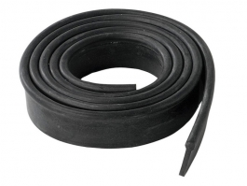 Профессиональная резина (черная) для канта 1 метр |  |  |  | 257 | 250 | 246
 | 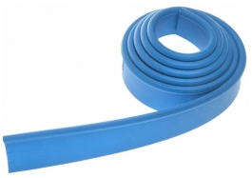 Профессиональная резина (синяя) для канта 1 метр |  |  |  | 257 | 250 | 246
 | 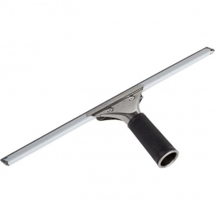 Водосгон с держателем шириной 350 мм |  |  |  | 491 | 474 | 465
 | 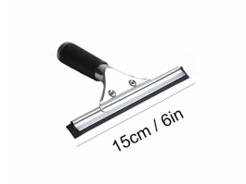 Водосгон с держателем шириной 150 мм |  |  |  | 410 | 396 | 389
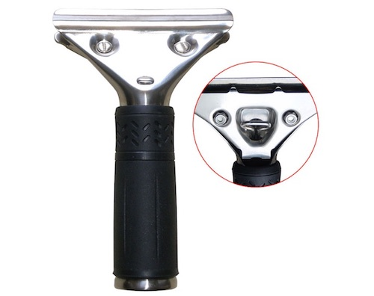
 | 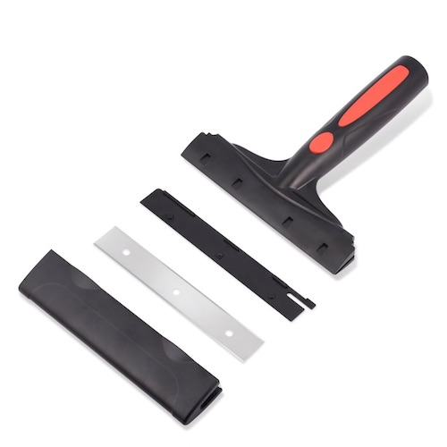 Скребок Triumph |  |  |  | 1895 | 1825 | 1808 |  |  |  | посмотреть
 | 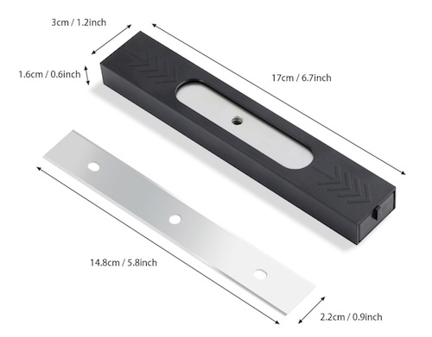 Лезвия запасные для Triumph New (25 шт.) |  |  |  | 1838 | 1711 | 1648 |  |  |  | посмотреть
 | SB410 Широкая выгонка с деревянной ручкой |  |  |  | 1480 | 1416 | 1400 |  |  |  | посмотреть
 | SB410-21 Сменная выгонка (210мм) |  |  |  | 837 | 0 | 799 |  |  |  | посмотреть
 | 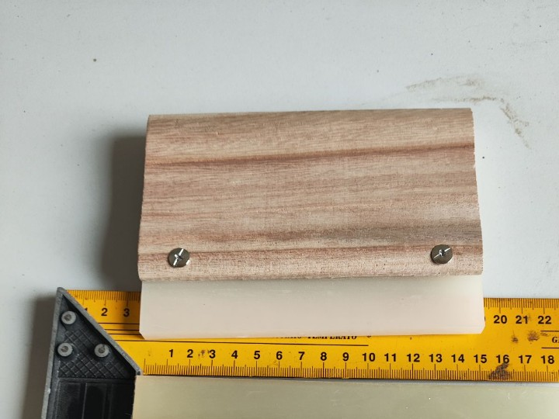 SB150 выгонка 15 см с деревянной ручкой |  |  |  | 1073 | 1024 | 999 |  |  |  | посмотреть
 | 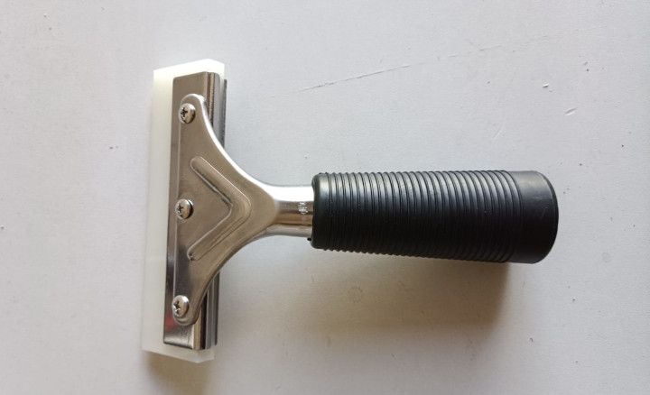 SB 450 Держатель с полиуретановой выгонкой (150 мм) |  |  |  | 1244 | 1188 | 1159 |  |  |  | посмотреть
 |  Сменная вставка для держателя, полиуретановая (150 мм) |  |  |  | 655 | 632 | 620 |  |  |  | посмотреть
 | 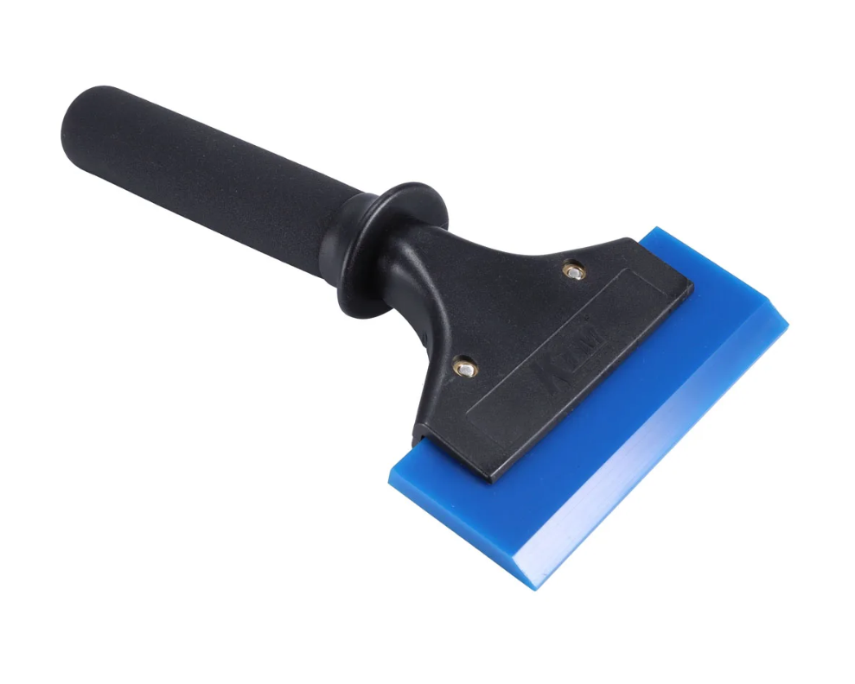 Handle 22 cm усиленная ручка 22 см для выгонки |  |  |  | 987 | 942 | 919 |  |  |  | посмотреть
 | SB512 Металлический держатель (120 мм) |  |  |  | 314 | 300 | 293 |  |  |  | посмотреть
 | 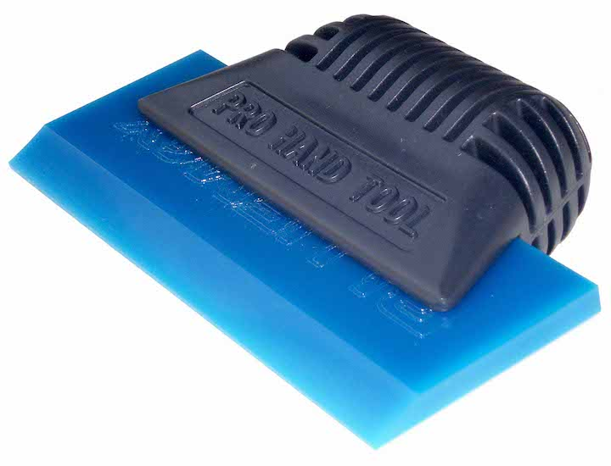 Пластиковая ручка для выгонок . bluemax покупается отдельно |  |  |  | 562 | 544 | 535 |  |  |  | посмотреть
 | 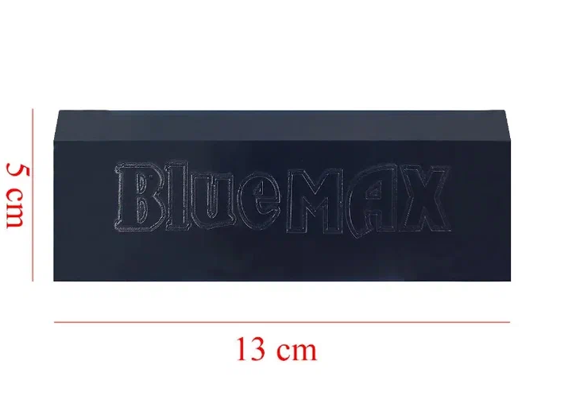 Выгонка Bluemax мягкая (10 х 7 см) |  |  |  | 312 | 302 | 297 |  |  |  | посмотреть
 | 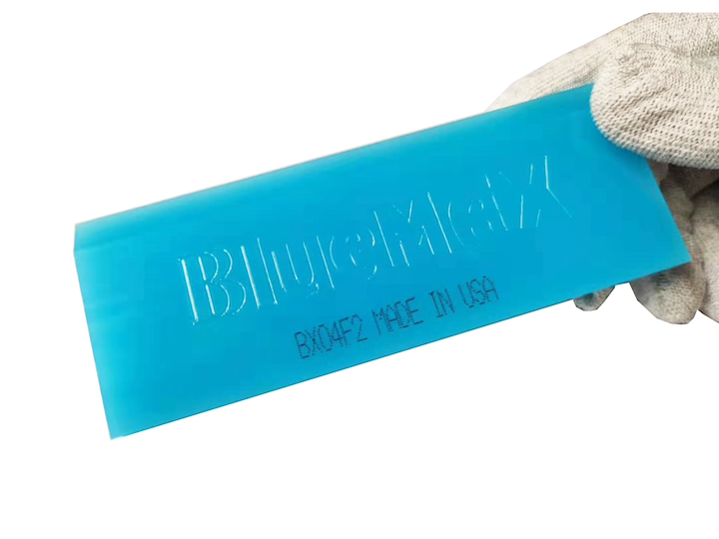 Выгонка Bluemax средней жесткости (10 х 7 см) |  |  |  | 410 | 398 | 392 |  |  |  | посмотреть
 | 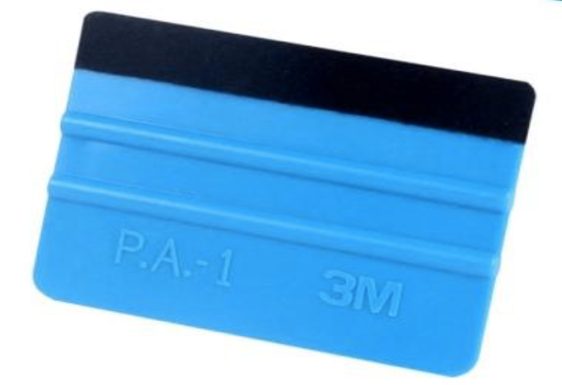 Пластиковая выгонка с фетровой насадкой |  |  |  | 117 | 115 | 114 |  |  |  | посмотреть
 | 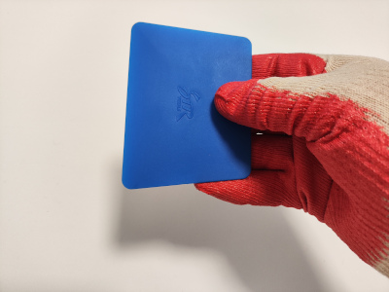 Мягкая трапеция (10 х 7 см) |  |  |  | 117 | 113 | 111 |  |  |  | посмотреть
 | 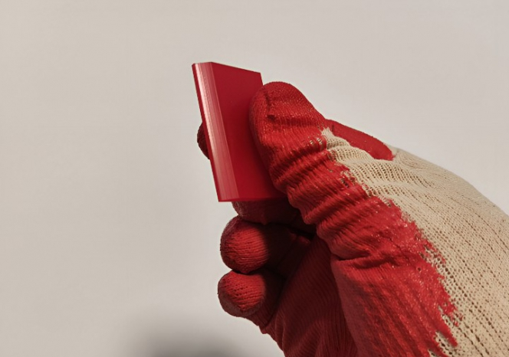 Красная полиуретановая выгонка 5 см |  |  |  | 98 | 96 | 95 |  |  |  | посмотреть
 | Пластиковая выгонка для выгонки пленки в углах |  |  |  | 78 | 0 | 75 |  |  |  | посмотреть
 | 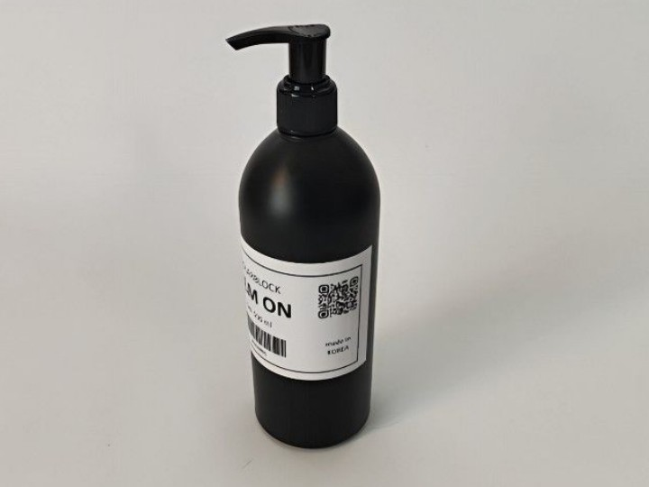 FILM ON, гель жидкость для установки пленки на окна |  |  |  | 882 | 850 | 835 |  |  |  | посмотреть
 | 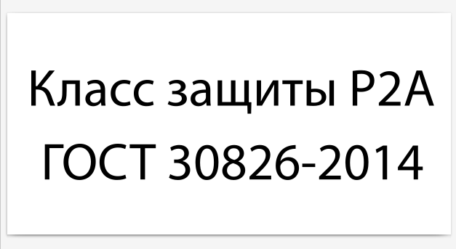 Шильдик класса защиты на стекло (30 шт) |  |  |  | 690 | 662 | 649 |  |  |  | посмотреть

 |  | Контакты
 |  | www.solarblock.ru
 |  | info@solarblock.ru
 |  | 8 (495) 150-35-78, 8 (800) 500-33-82
 |  | МАХ +79267379560

 |  | Условия доставки
 |  | https://www.solarblock.ru/buy-films/

 |  | ВК https://vk.ru/solarblockru

